Balance Consolidado
COCA-COLA FEMSA
ESTADO DE SITUACIÓN FINANCIERA CONSOLIDADO
Millones de pesos

Activos | Mar-26 | Dic-25 | % Var. | Pasivo y capital | Mar-26 | Dic-25 | % Var.
Activos Corrientes |  |  |  | Pasivo Corriente
Efectivo, equivalentes de efectivo y valores negociables |  |  |  | Deuda a corto plazo y documentos | 4,875 | 7,944 | -39%
 | 41,346 | 28,067 | 47% | Proveedores | 29,385 | 31,898 | -8%
Total cuentas por cobrar | 17,749 | 22,146 | -20% | Vencimiento CP del pasivo por Arrendamiento a LP | 952 | 631 | 51%
Inventarios | 14,814 | 14,014 | 6% | Otros pasivos corto plazo | 43,133 | 26,284 | 64%
Otros activos circulantes | 12,233 | 10,343 | 18% | Pasivo circulante | 78,345 | 66,757 | 17%
Total activos circulantes | 86,141 | 74,570 | 16% | Pasivos no corrientes
Activos no corrientes |  |  |  | Préstamos bancarios y documentos por pagar | 82,233 | 71,834 | 14%
Propiedad, planta y equipo | 180,491 | 174,289 | 4% | Obligaciones por Arrendamiento LP | 2,857 | 2,273 | 26%
Depreciación acumulada | (68,766) | (65,159) | 6% | Otros pasivos de largo plazo | 22,811 | 19,647 | 16%
Total propiedad, planta y equipo, neto | 111,725 | 109,130 | 2% | Total pasivo | 186,246 | 160,511 | 16%
Activos por Derechos de Uso | 3,461 | 2,617 | 32% | Capital
Inversión en acciones | 10,587 | 10,588 | 0% | Participación no controladora | 8,645 | 7,827 | 10%
Activos intangibles | 104,318 | 102,356 | 2% | Total participación controladora | 138,225 | 146,201 | -5%
Otros activos no circulantes | 16,883 | 15,278 | 11% | Total Capital | 146,870 | 154,029 | -5%
Total activos | 333,116 | 314,539 | 6% | Total Pasivo y Capital | 333,116 | 314,539 | 6%

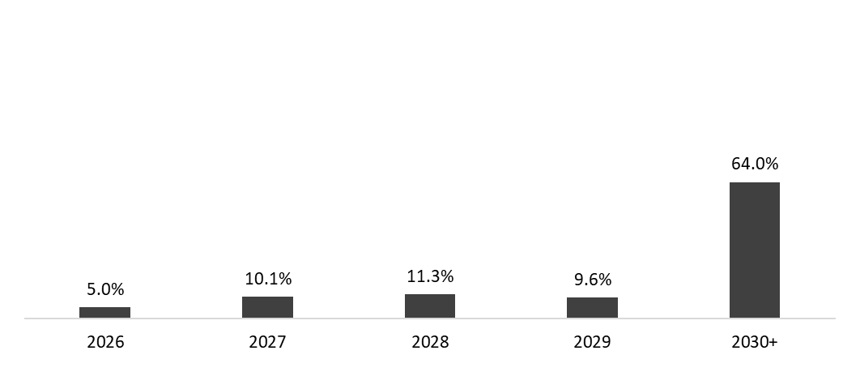
 | 31 de marzo de 2026
Mezcla de la deuda | % Deuda Total (1) | % Tasa de interés variable (1) (2) | Tasa promedio | Perfil de vencimiento de deuda
Moneda
Pesos mexicanos | 63.2% | 3.8% | 8.5%
U.S. dólares | 18.2% | 37.7% | 4.2%
Pesos colombianos | 1.6% | 57.3% | 11.2%
Reales brasileños | 16.4% | 36.3% | 9.7%
Pesos argentinos | 0.6% | 0.0% | 32.7%
Deuda total | 100% | 18.0% | 8.0%

(1) Después del efecto de los swaps de monedas.
(2) Calculado sobre la ponderación de la mezcla de deuda remanente para cada año.

Razones Financieras | Mar 31, 2026 | Dic 31, 2025 | Δ%
Deuda neta incluyendo efecto de coberturas (1)(3) | 47,535 | 52,846 | -10.0%
Deuda neta incluyendo efecto de coberturas / EBITDA Ajustado (1)(3) | 0.80 | 0.89
EBITDA Ajustado / Gasto financiero, neto (1) | 8.51 | 10.29
Capitalización (2) | 38.0% | 35.4%
(1) Deuda neta = Deuda total - caja
(2) Deuda total / (deuda total + capital social)
(3) Después del efecto de los swaps de monedas.

